Mapa de categorização de proble
Seleção da comissão do processo de heteroidentificação
Qualificação
Legalidade
Padronização
Prazo
Qualidade
Recursos
Checagem manual dos currículos, atrasos devido a existência de excessivos micropassos.
A comissão precisa ser reorganizada durante o processo devido as férias de alguns membros integrantes.
Ausência de sistema para reunir as informações dos membros da comissão
Os critérios para o ingresso na comissão não são checados atualmente.
Falta adequação aos critérios estabelecidos pelo SISU.
Ausência de um edital de inscrição.

Diagrama Ishikawa 1
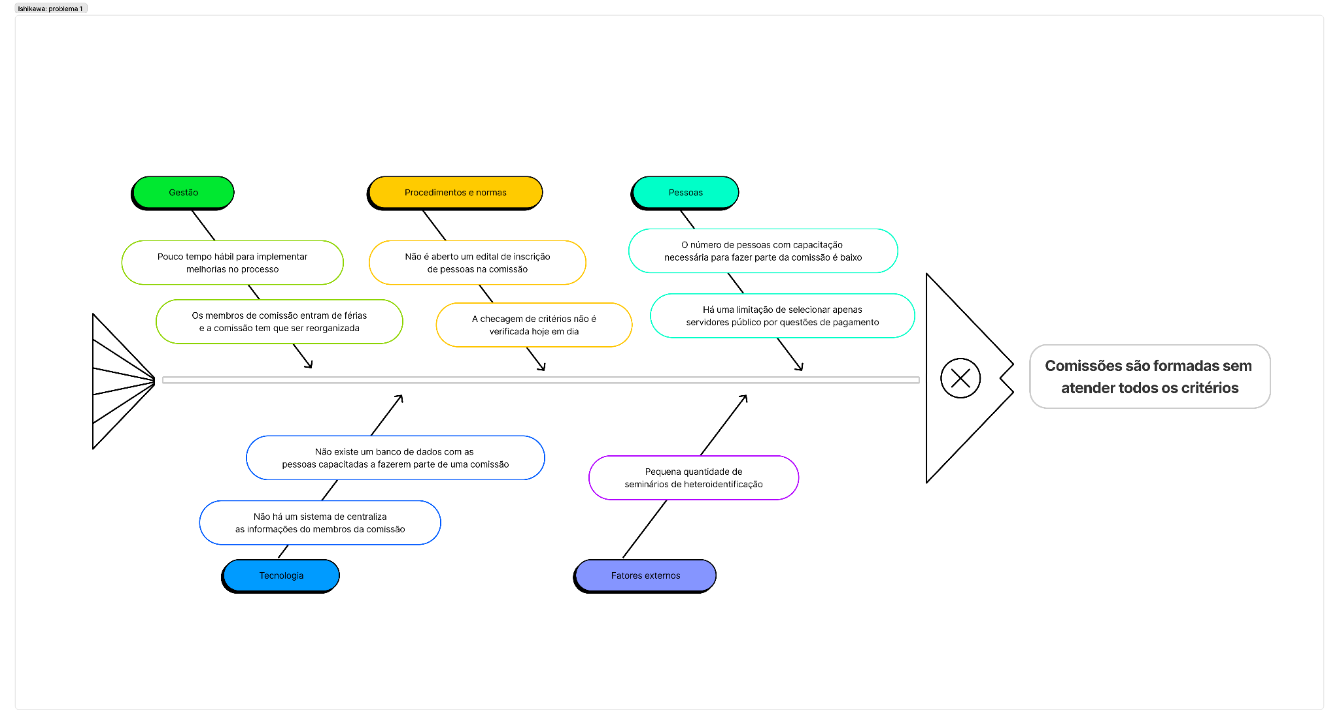

Diagrama Ishikawa 2
